ゲームの流れ
タイトル

ストーリー

操作説明

ステージ1

ショップ

ボス戦

タイトル画面
メルヘンおじさん ～魔女からの試練～

４

１
2
1, | タイトル
2, | 文字のフォントはかわいい感じ
3, | 左クリックでゲームスタート
4, | 背景は本の表紙

クリックでスタート
３

操作説明画面

操作説明
１
9
2
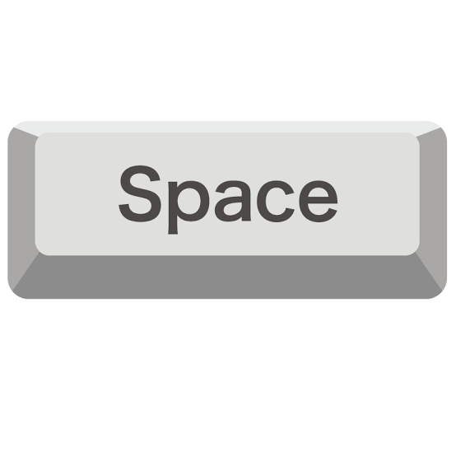
上方向に移動
６
ジャンプ
1, | 操作説明画面
2, | Wキーで上方向に移動
3, | Aキーで左方向に移動
4, | Sキーで下方向に移動
5, | Dキーで右方向に移動
6, | Spaceを押すとジャンプできる
3
左方向に移動
7, | 右クリックを押すと決定と攻撃ができる
７
攻撃・決定
8, | 左クリックを押すと商人に話しかけたりやインタラクトができる
9, | 背景は本のページが開かれた状態

4
下方向に移動

８

5
右方向に移動
インタラクト

